技術
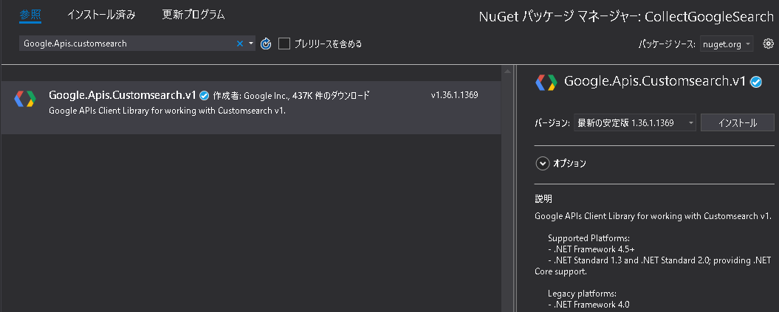
技術

API Apps

 | サーバサイド |  | フレームワーク |  |  | ASP.Net Core

WEB Apps

 | サーバサイド |  |  | フレームワーク |  |  | ASP.Net Core

 | クライアントサイド |  |  | フレームワーク |  |  | angular4
 |  |  |  | アニメーション
 |  |  |  |  |  |  |  |  |  |  |  | SQL Server on Linux インストール手順
 |  |  |  |  |  |  |  |  | jQuery | React.js |  | https://dev.classmethod.jp/server-side/db/get-started-sql-server-on-linux/
 | Node.js より ASP .Net Coreの方が速いこともある？ |  |  |  |  |  |  |  | Node.js
 | https://www.techempower.com/benchmarks/#section=data-r14&hw=ph&test=update

 | WEBグラフィック |  |  | D3.js | https://d3js.org/
 |  |  |  |  | http://bl.ocks.org/mbostock/1153292
 |  |  |  |  | http://tech.tanaka733.net/entry/d3-js-and-asp-net-mvc-1
 | WEBグラフィック |  |  | Chart.js | http://www.chartjs.org/
 |  |  |  |  | http://www.chartjs.org/xxxmples/latest/
 | WEBグラフィック |  |  | その他 | https://techacademy.jp/magazine/11475

 | PPC オンライン広告 |  |  | Google AdWords
 | PPC オンライン広告 |  |  | 自前でも広告掲載申し込みを受け付ける

計算サーバ

 | 処理区分 |  | 処理 |  |  |  |  | 製品/サービス名 |  |  | 価格
 | 収集 |  | Googleの検索結果を自動収集 |  |  |  |  | Google Custom Search API |  |  | 100クエリまで無料
 | 収集 |  | bingの検索結果を自動収集 |  |  |  |  | Bing Search API |  |  | 5000クエリまで無料
 | 収集 |  | 技術情報共有サービス |  |  |  |  | Qiita API v2 |  |  | 認証している状態ではユーザごとに1時間に1000回まで |  |  | https://qiita.com/api/v2/docs
 |  |  |  |  |  |  |  | GitHub API
 | 計算 |  | 形態素解析（日本語） |  |  |  |  | MeCab |  |  | こっそり使う。
 | 計算 |  | 自然言語解析 |  |  |  |  | IBM ワトソン |  |  | 自然言語解析だけなら無料
 | 収集 |  | POP3クライアント |  |  |  |  | OpenPop.NET |  |  | OpenPop.NET code repository |  | https://github.com/foens/hpop#openpopnet-code-repository |  | http://hpop.sourceforge.net/

フロントエンド

 | プログラム習得が目的ではなくサービスの展開が目的なので、.htmlを.pug化したり、.jsを.ts化したりするのは急がない。
 | サンプルの作りを流用して開発を急ぐ。サンプルが新し書き方になってから新しい書き方を意識すれば良い。

 | diagram javascript
 |  | https://p5js.org/

 | ASP.NET core メモ

 |  | ASP.NET CoreはデフォルトではKestrelというWebサーバーを内包していて、IISやApacheが無くても実行できる。
 |  | ただ本番環境では、IISやApacheでホストした方が良さそう。

 | WEB開発リファレンス
 |  | Mozilla Developer Network (MDN) |  |  |  | https://mdn.mozilla.org/ja/

 | Bootstrap
 |  | ウェブサイトやWebアプリケーションを作成するフロントエンドWebアプリケーションフレームワークである。
 |  | タイポグラフィ、フォーム、ボタン、ナビゲーション、その他構成要素やJavaScript用拡張などがHTML及びCSSベースのデザインテンプレートとして用意されている。
 |  | https://ja.wikipedia.org/wiki/Bootstrap
 |  | http://getbootstrap.com/

 |  | Webデザインの知識がなくてもOK
 |  | https://techacademy.jp/magazine/6270

 | WinJS
 |  | Windows Like なJavaScriptライブラリ。
 |  | http://try.buildwinjs.com/
 |  | http://try.buildwinjs.com/playground/
 |  | http://tatsuowatanabe.github.io/WinJsFirstStep/
 |  | https://github.com/TatsuoWatanabe/WinJsFirstStep/

 |  | (WinJS) を使ってカスタム コントロールを構築する
 |  | https://blogs.msdn.microsoft.com/windowxxxppdev_ja/2012/10/16/javascript-windows-winjs/

 | CDNjs
 |  | JavaScriptのCDNサービス。WEBサーバの負荷を下げれそう。
 |  | https://github.com/cdnjs/cdnjs
 |  | https://cdnjs.com/libraries/winjs

 |  | CDN を参照している script タグの直後に、判定式を書いて、読み込めていないようであれば、ローカルを参照することができる。
 |  | http://www.sharkpp.net/blog/2016/03/06/research-of-javascript-and-css-cdn.html
 |  | <script src="//ajax.googleapis.com/ajax/libs/jquery/1.9.1/jquery.min.js"></script>
 |  | <script>window.jQuery || document.write('<script src="/assets/jquery/jquery.min.js"><\/script>')</script>

 | gulp
 |  | さまざまな作業を自動化するビルドシステム
 |  | https://app.codegrid.net/entry/gulp-1

 | webpack3
 |  | 機能ごとにファイルを分割（モジュール化）する開発ができる
 |  | https://webpack.js.org/

 | Node.js + Express
 |  | ExpressをWebページのルーティングに使う構成。
 |  | http://expressjs.com/ja/starter/basic-routing.html

 | レスポンシブデザイン
 |  | 観たことあるWEBパターンが
 |  | https://ferret-plus.com/3270

Google Custom Search API

 | DevMasterにまとめた。

 | 参考
 |  | https://developers.google.com/api-client-library/dotnet/apis/customsearch/v1
 |  | https://developers.google.com/api-client-library/dotnet/get_started
 |  | https://developers.google.com/custom-search/v1/overview?hl=ja
 | Nugetパッケージをインストール。

